様式1
 | 源泉徴収票表紙 |  |  |  |  |  |  |  | 様式1

背景色について |  | 黄色→入力必須 | 水色→入力済 | 橙色→必要に応じて入力 |  |  | 緑→自動入力

学生番号（受験番号） |  |  |  |  |  | 学生氏名

給与所得者氏名 |  |  |  |  | 続柄

【作成方法】 下表を入力し、源泉徴収票を郵送すること。 中途就職、再雇用など年の途中からの就職のため、源泉徴収票の金額が 年収とならない場合は、本様式に入力せず、様式２に入力すること。 なお、退職しているものは、入力不要です。 複数箇所勤務先がある場合は、全て入力してください。 複数人該当する場合は、1名ごとに作成してください。

勤務先名 |  |  |  |  |  |  |  | 支払金額

1 |  |  |  |  |  |  |  |  |  | 円

2 |  |  |  |  |  |  |  |  |  | 円

3 |  |  |  |  |  |  |  |  |  | 円

4 |  |  |  |  |  |  |  |  |  | 円

5 |  |  |  |  |  |  |  |  |  | 円

合計金額 |  |  |  |  |  |  |  | 0 |  | 円

【入居申請書の「所得状況」への入力について】 ・所得の種類欄：「給与」と入力すること。

【サンプル】
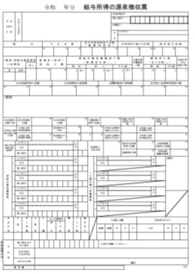

この「支払金額」を
記載すること

 | 源泉徴収票表紙 |  |  |  |  |  |  |  | 様式1

背景色について |  | 黄色→入力必須 | 水色→入力済 | 橙色→必要に応じて入力 |  |  | 緑→自動入力

学生番号（受験番号） |  |  |  |  |  | 学生氏名

給与所得者氏名 |  |  |  |  | 続柄

【作成方法】 下表を入力し、源泉徴収票を郵送すること。 中途就職、再雇用など年の途中からの就職のため、源泉徴収票の金額が 年収とならない場合は、本様式に入力せず、様式２に入力すること。 なお、退職しているものは、入力不要です。 複数箇所勤務先がある場合は、全て入力してください。 複数人該当する場合は、1名ごとに作成してください。

勤務先名 |  |  |  |  |  |  |  | 支払金額

1 |  |  |  |  |  |  |  |  |  | 円

2 |  |  |  |  |  |  |  |  |  | 円

3 |  |  |  |  |  |  |  |  |  | 円

4 |  |  |  |  |  |  |  |  |  | 円

5 |  |  |  |  |  |  |  |  |  | 円

合計金額 |  |  |  |  |  |  |  | 0 |  | 円

【入居申請書の「所得状況」への入力について】 ・所得の種類欄：「給与」と入力すること。

【サンプル】

この「支払金額」を
記載すること

 | 源泉徴収票表紙 |  |  |  |  |  |  |  | 様式1

背景色について |  | 黄色→入力必須 | 水色→入力済 | 橙色→必要に応じて入力 |  |  | 緑→自動入力

学生番号（受験番号） |  |  |  |  |  | 学生氏名

給与所得者氏名 |  |  |  |  | 続柄

【作成方法】 下表を入力し、源泉徴収票を郵送すること。 中途就職、再雇用など年の途中からの就職のため、源泉徴収票の金額が 年収とならない場合は、本様式に入力せず、様式２に入力すること。 なお、退職しているものは、入力不要です。 複数箇所勤務先がある場合は、全て入力してください。 複数人該当する場合は、1名ごとに作成してください。

勤務先名 |  |  |  |  |  |  |  | 支払金額

1 |  |  |  |  |  |  |  |  |  | 円

2 |  |  |  |  |  |  |  |  |  | 円

3 |  |  |  |  |  |  |  |  |  | 円

4 |  |  |  |  |  |  |  |  |  | 円

5 |  |  |  |  |  |  |  |  |  | 円

合計金額 |  |  |  |  |  |  |  | 0 |  | 円

【入居申請書の「所得状況」への入力について】 ・所得の種類欄：「給与」と入力すること。

【サンプル】

この「支払金額」を
記載すること

様式2
 |  | 給与明細書表紙 |  |  |  |  |  |  |  |  |  |  |  |  |  |  |  |  |  |  |  |  |  |  |  | 様式2

背景色について |  | 黄色→入力必須 |  |  | 水色→入力済 |  |  |  |  | 緑→自動入力

学生番号（受験番号） |  |  |  |  |  |  |  |  |  |  |  |  |  | 学生氏名

給与所得者氏名 |  |  |  |  |  |  |  |  |  |  | 続柄

【作成方法】 直近３カ月の収入から、下記の方法により、「年間収入」を算出し、給与明細書を郵送すること。 なお、退職しているものは、入力不要です。 複数の勤務先がある場合は、勤務先ごとに入力してください。 複数人該当する場合は、1名ごとに作成してください。

勤務先： |  |  |  |  |  |  |  |  |  |  |  |  |  |  |  |  |  | 就職年月： |  |  |  |  |  |  | 年 |  | 月

総支給額： |  |  |  | 円 |  |  | 月分 |  |  | + |  |  |  |  |  |  |  | 円 |  |  |  | 月分

 | + |  |  | 円 |  |  | 月分 |  |  | = |  | 0 |  |  |  |  |  | 円

通勤手当： |  |  |  | 円 |  |  | 月分 |  |  | + |  |  |  |  |  |  |  | 円 |  |  |  | 月分

 | + |  |  | 円 |  |  | 月分 |  |  | = |  | 0 |  |  |  |  |  | 円

平均月収： |  | 0 |  | 円 | ー | 0 |  |  |  |  |  | 円 | ÷ |  | 3ヶ月 |  |  |  |  | ＝ | 0 |  |  | 円

賞与： |  |  | 円

年間で支給される総額の見込を入力してください。 すでに支給されている賞与がある場合は、その額が確認できる書類の写しも郵送してください。 賞与がない場合は０円。

年間収入： |  | 0 |  | 円 | × | 12 |  | ＋ | 0 |  |  |  |  |  |  | 円 | ＝ |  | 0 |  |  |  | 円

【入居申請書の「所得状況」への入力について】 ・所得の種類欄：「給与」と入力すること。

【サンプル】

通勤手当

 |  | 給与明細書表紙 |  |  |  |  |  |  |  |  |  |  |  |  |  |  |  |  |  |  |  |  |  |  |  | 様式2

背景色について |  | 黄色→入力必須 |  |  | 水色→入力済 |  |  |  |  | 緑→自動入力

学生番号（受験番号） |  |  |  |  |  |  |  |  |  |  |  |  |  | 学生氏名

給与所得者氏名 |  |  |  |  |  |  |  |  |  |  | 続柄

【作成方法】 直近３カ月の収入から、下記の方法により、「年間収入」を算出し、給与明細書を郵送すること。 なお、退職しているものは、入力不要です。 複数の勤務先がある場合は、勤務先ごとに入力してください。 複数人該当する場合は、1名ごとに作成してください。

勤務先： |  |  |  |  |  |  |  |  |  |  |  |  |  |  |  |  |  | 就職年月： |  |  |  |  |  |  | 年 |  | 月

総支給額： |  |  |  | 円 |  |  | 月分 |  |  | + |  |  |  |  |  |  |  | 円 |  |  |  | 月分

 | + |  |  | 円 |  |  | 月分 |  |  | = |  | 0 |  |  |  |  |  | 円

通勤手当： |  |  |  | 円 |  |  | 月分 |  |  | + |  |  |  |  |  |  |  | 円 |  |  |  | 月分

 | + |  |  | 円 |  |  | 月分 |  |  | = |  | 0 |  |  |  |  |  | 円

平均月収： |  | 0 |  | 円 | ー | 0 |  |  |  |  |  | 円 | ÷ |  | 3ヶ月 |  |  |  |  | ＝ | 0 |  |  | 円

賞与： |  |  | 円

年間で支給される総額の見込を入力してください。 すでに支給されている賞与がある場合は、その額が確認できる書類の写しも郵送してください。 賞与がない場合は０円。

年間収入： |  | 0 |  | 円 | × | 12 |  | ＋ | 0 |  |  |  |  |  |  | 円 | ＝ |  | 0 |  |  |  | 円

【入居申請書の「所得状況」への入力について】 ・所得の種類欄：「給与」と入力すること。

【サンプル】

通勤手当

 |  | 給与明細書表紙 |  |  |  |  |  |  |  |  |  |  |  |  |  |  |  |  |  |  |  |  |  |  |  | 様式2

背景色について |  | 黄色→入力必須 |  |  | 水色→入力済 |  |  |  |  | 緑→自動入力

学生番号（受験番号） |  |  |  |  |  |  |  |  |  |  |  |  |  | 学生氏名

給与所得者氏名 |  |  |  |  |  |  |  |  |  |  | 続柄

【作成方法】 直近３カ月の収入から、下記の方法により、「年間収入」を算出し、給与明細書を郵送すること。 なお、退職しているものは、入力不要です。 複数の勤務先がある場合は、勤務先ごとに入力してください。 複数人該当する場合は、1名ごとに作成してください。

勤務先： |  |  |  |  |  |  |  |  |  |  |  |  |  |  |  |  |  | 就職年月： |  |  |  |  |  |  | 年 |  | 月

総支給額： |  |  |  | 円 |  |  | 月分 |  |  | + |  |  |  |  |  |  |  | 円 |  |  |  | 月分

 | + |  |  | 円 |  |  | 月分 |  |  | = |  | 0 |  |  |  |  |  | 円

通勤手当： |  |  |  | 円 |  |  | 月分 |  |  | + |  |  |  |  |  |  |  | 円 |  |  |  | 月分

 | + |  |  | 円 |  |  | 月分 |  |  | = |  | 0 |  |  |  |  |  | 円

平均月収： |  | 0 |  | 円 | ー | 0 |  |  |  |  |  | 円 | ÷ |  | 3ヶ月 |  |  |  |  | ＝ | 0 |  |  | 円

賞与： |  |  | 円

年間で支給される総額の見込を入力してください。 すでに支給されている賞与がある場合は、その額が確認できる書類の写しも郵送してください。 賞与がない場合は０円。

年間収入： |  | 0 |  | 円 | × | 12 |  | ＋ | 0 |  |  |  |  |  |  | 円 | ＝ |  | 0 |  |  |  | 円

【入居申請書の「所得状況」への入力について】 ・所得の種類欄：「給与」と入力すること。

【サンプル】

通勤手当

様式3
 | 確定申告書表紙 |  |  |  |  |  |  |  |  | 様式3

背景色について | 黄色→入力必須 |  | 水色→入力済 | 橙色→必要に応じて入力 |  |  |  | 緑→自動入力

学生番号（受験番号） |  |  |  |  |  | 学生氏名

所得者氏名 |  |  |  |  | 続柄

【作成方法】 確定申告の①所得金額欄を参照して下表に金額を入力、参照元の確定申告書を郵送すること。 給与所得は、本様式に入力せず、様式１を提出すること。 「雑」所得は、恒常的な収入のみ入力すること。一時的な所得は入力不要です。 株式等の譲渡・退職金等一時所得は、入力不要です。 複数人該当する場合は、1名ごとに作成してください。

 |  | 勤務先名 |  |  |  |  | 所得金額

 |  | 事業（営業、農業等） |  |  |  |  |  |  | 円

 |  | 不動産 |  |  |  |  |  |  | 円

 |  | 利子 |  |  |  |  |  |  | 円

 |  | 配当 |  |  |  |  |  |  | 円

 |  | 雑 |  |  |  |  |  |  | 円

 |  | 合計金額 |  |  |  |  | 0 |  | 円

【入居申請書の「所得状況」への入力について】 ・所得の種類欄：「確定申告」と入力すること。

【その他】 ○確定申告書の②扶養親族欄に入力があるが、申請時点で扶養から外れた兄弟姉妹がいる場合は、下記に入力すること。

・該当者氏名

・理由（例：就職等）

○＜第一表・第二表/受付印のあるもの＞受付印等無い場合は、その理由を下記に入力してください。 後日問い合わせることがあります。E-TAX利用の場合は、その受信日時等が印字されたものを郵送してください。

・理由

【サンプル】

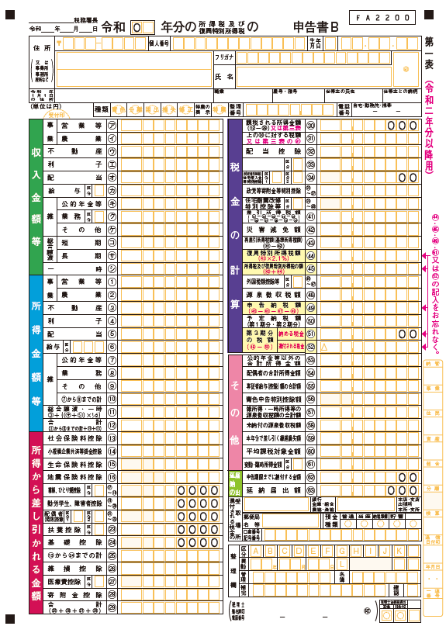
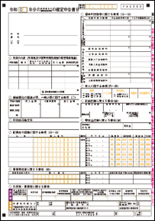

①所得金額欄

②扶養親族欄

 | 確定申告書表紙 |  |  |  |  |  |  |  |  | 様式3

背景色について | 黄色→入力必須 |  | 水色→入力済 | 橙色→必要に応じて入力 |  |  |  | 緑→自動入力

学生番号（受験番号） |  |  |  |  |  | 学生氏名

所得者氏名 |  |  |  |  | 続柄

【作成方法】 確定申告の①所得金額欄を参照して下表に金額を入力、参照元の確定申告書を郵送すること。 給与所得は、本様式に入力せず、様式１を提出すること。 「雑」所得は、恒常的な収入のみ入力すること。一時的な所得は入力不要です。 株式等の譲渡・退職金等一時所得は、入力不要です。 複数人該当する場合は、1名ごとに作成してください。

 |  | 勤務先名 |  |  |  |  | 所得金額

 |  | 事業（営業、農業等） |  |  |  |  |  |  | 円

 |  | 不動産 |  |  |  |  |  |  | 円

 |  | 利子 |  |  |  |  |  |  | 円

 |  | 配当 |  |  |  |  |  |  | 円

 |  | 雑 |  |  |  |  |  |  | 円

 |  | 合計金額 |  |  |  |  | 0 |  | 円

【入居申請書の「所得状況」への入力について】 ・所得の種類欄：「確定申告」と入力すること。

【その他】 ○確定申告書の②扶養親族欄に入力があるが、申請時で扶養から外れた兄弟姉妹がいる場合は、下記に入力すること。

・該当者氏名

・理由（例：就職等）

○＜第一表・第二表/受付印のあるもの＞受付印等無い場合は、その理由を下記に入力してください。 後日問い合わせることがあります。E-TAX利用の場合は、その受信日時等が印字されたものを郵送してください。

・理由

【サンプル】

①所得金額欄

②扶養親族欄

 | 確定申告書表紙 |  |  |  |  |  |  |  |  | 様式3

背景色について | 黄色→入力必須 |  | 水色→入力済 | 橙色→必要に応じて入力 |  |  |  | 緑→自動入力

学生番号（受験番号） |  |  |  |  |  | 学生氏名

所得者氏名 |  |  |  |  | 続柄

【作成方法】 確定申告の①所得金額欄を参照して下表に金額を入力、参照元の確定申告書を郵送すること。 給与所得は、本様式に入力せず、様式１を提出すること。 「雑」所得は、恒常的な収入のみ入力すること。一時的な所得は入力不要です。 株式等の譲渡・退職金等一時所得は、入力不要です。 複数人該当する場合は、1名ごとに作成してください。

 |  | 勤務先名 |  |  |  |  | 所得金額

 |  | 事業（営業、農業等） |  |  |  |  |  |  | 円

 |  | 不動産 |  |  |  |  |  |  | 円

 |  | 利子 |  |  |  |  |  |  | 円

 |  | 配当 |  |  |  |  |  |  | 円

 |  | 雑 |  |  |  |  |  |  | 円

 |  | 合計金額 |  |  |  |  | 0 |  | 円

【入居申請書の「所得状況」への入力について】 ・所得の種類欄：「確定申告」と入力すること。

【その他】 ○確定申告書の②扶養親族欄に入力があるが、申請時で扶養から外れた兄弟姉妹がいる場合は、下記に入力すること。

・該当者氏名

・理由（例：就職等）

○＜第一表・第二表/受付印のあるもの＞受付印等無い場合は、その理由を下記に入力してください。 後日問い合わせることがあります。E-TAX利用の場合は、その受信日時等が印字されたものを郵送してください。

・理由

【サンプル】

①所得金額欄

②扶養親族欄

様式5
 | 年金証明書等表紙 |  |  |  |  |  |  |  |  |  |  |  |  |  | 様式5

背景色について | 黄色→入力必須 |  |  | 水色→入力済 | 橙色→必要に応じて入力 |  |  |  |  |  |  | 緑→自動入力

学生番号（受験番号） |  |  |  |  |  |  |  | 学生氏名

受給者氏名 |  |  |  |  |  | 続柄

【作成方法】 下記の方法により受給年額を算出し、下表に入力してください。 年金額改定通知書又は年金振込通知書を郵送すること。出来る限り年金額改定通知書を郵送してください。 なお、受給が終了、停止しているものは、入力不要です。 複数の年金を受給している場合は、全て入力してください。 同じような書類でも、年金証書（給付）番号が違う場合は違う年金です。 昨年度途中から受給開始の方は、最新の年金額改定通知書等を郵送してください。 年金の種類 【老齢年金（例：国民／厚生）、共済年金（例：退職共済等）、企業年金（例：退職年金等）、個人年金、 遺族年金、障害年金、その他年金等】 複数人該当する場合は、1名ごとに作成してください。

○年金額改定通知書の場合

「合計年金額（年額）」を受給年額欄に入力すること。

○年金振込通知書の場合

受給年額 | （ |  | 円 | （控除後振り込み額） |  |  | × |  | 回 | （1年間の振り込み回数） |  |  |  | ）

 |  | 年金の種類 |  |  |  |  |  |  |  |  | 受給年額

 |  | ① |  |  |  |  |  |  |  |  |  |  | 円

 |  | ② |  |  |  |  |  |  |  |  |  |  | 円

 |  | ③ |  |  |  |  |  |  |  |  |  |  | 円

 |  | ④ |  |  |  |  |  |  |  |  |  |  | 円

 |  | ⑤ |  |  |  |  |  |  |  |  |  |  | 円

 |  | 年間受給額合計 |  |  |  |  |  |  |  |  | 0 |  | 円

【入居申請書の「所得状況」への入力について】 ・所得の種類欄：「年金」と入力すること。

受給者氏名
【サンプル】

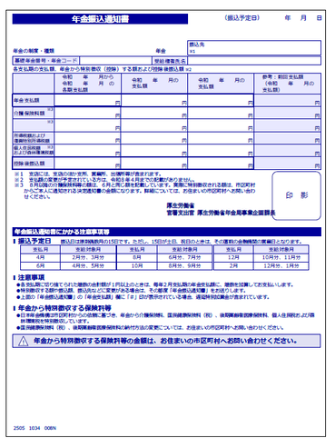
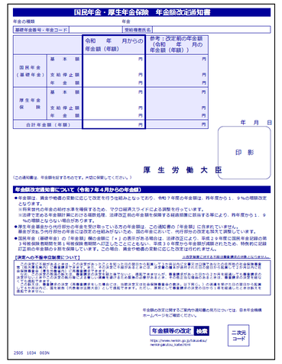

 | 年金証明書等表紙 |  |  |  |  |  |  |  |  |  |  |  |  |  | 様式5

背景色について | 黄色→入力必須 |  |  | 水色→入力済 | 橙色→必要に応じて入力 |  |  |  |  |  |  | 緑→自動入力

学生番号（受験番号） |  |  |  |  |  |  |  | 学生氏名

受給者氏名 |  |  |  |  |  | 続柄

【作成方法】 下記の方法により受給年額を算出し、下表に入力してください。 年金額改定通知書又は年金振込通知書を郵送すること。出来る限り年金額改定通知書を郵送してください。 なお、受給が終了、停止しているものは、入力不要です。 複数の年金を受給している場合は、全て入力してください。 同じような書類でも、年金証書（給付）番号が違う場合は違う年金です。 昨年度途中から受給開始の方は、最新の年金額改定通知書等を郵送してください。 年金の種類 【老齢年金（例：国民／厚生）、共済年金（例：退職共済等）、企業年金（例：退職年金等）、個人年金、 遺族年金、障害年金、その他年金等】 複数人該当する場合は、1名ごとに作成してください。

○年金額改定通知書の場合

「合計年金額（年額）」を受給年額欄に入力すること。

○年金振込通知書の場合

受給年額 | （ |  | 円 | （控除後振り込み額） |  |  | × |  | 回 | （1年間の振り込み回数） |  |  |  | ）

 |  | 年金の種類 |  |  |  |  |  |  |  |  | 受給年額

 |  | ① |  |  |  |  |  |  |  |  |  |  | 円

 |  | ② |  |  |  |  |  |  |  |  |  |  | 円

 |  | ③ |  |  |  |  |  |  |  |  |  |  | 円

 |  | ④ |  |  |  |  |  |  |  |  |  |  | 円

 |  | ⑤ |  |  |  |  |  |  |  |  |  |  | 円

 |  | 年間受給額合計 |  |  |  |  |  |  |  |  | 0 |  | 円

【入居申請書の「所得状況」への入力について】 ・所得の種類欄：「年金」と入力すること。

受給者氏名
受給者氏名
【サンプル】

 | 年金証明書等表紙 |  |  |  |  |  |  |  |  |  |  |  |  |  | 様式5

背景色について | 黄色→入力必須 |  |  | 水色→入力済 | 橙色→必要に応じて入力 |  |  |  |  |  |  | 緑→自動入力

学生番号（受験番号） |  |  |  |  |  |  |  | 学生氏名

受給者氏名 |  |  |  |  |  | 続柄

【作成方法】 下記の方法により受給年額を算出し、下表に入力してください。 年金額改定通知書又は年金振込通知書を郵送すること。出来る限り年金額改定通知書を郵送してください。 なお、受給が終了、停止しているものは、入力不要です。 複数の年金を受給している場合は、全て入力してください。 同じような書類でも、年金証書（給付）番号が違う場合は違う年金です。 昨年度途中から受給開始の方は、最新の年金額改定通知書等を郵送してください。 年金の種類 【老齢年金（例：国民／厚生）、共済年金（例：退職共済等）、企業年金（例：退職年金等）、個人年金、 遺族年金、障害年金、その他年金等】 複数人該当する場合は、1名ごとに作成してください。

○年金額改定通知書の場合

「合計年金額（年額）」を受給年額欄に入力すること。

○年金振込通知書の場合

受給年額 | （ |  | 円 | （控除後振り込み額） |  |  | × |  | 回 | （1年間の振り込み回数） |  |  |  | ）

 |  | 年金の種類 |  |  |  |  |  |  |  |  | 受給年額

 |  | ① |  |  |  |  |  |  |  |  |  |  | 円

 |  | ② |  |  |  |  |  |  |  |  |  |  | 円

 |  | ③ |  |  |  |  |  |  |  |  |  |  | 円

 |  | ④ |  |  |  |  |  |  |  |  |  |  | 円

 |  | ⑤ |  |  |  |  |  |  |  |  |  |  | 円

 |  | 年間受給額合計 |  |  |  |  |  |  |  |  | 0 |  | 円

【入居申請書の「所得状況」への入力について】 ・所得の種類欄：「年金」と入力すること。

受給者氏名
【サンプル】

